상품제안서
[주문제작] 양장 싸바리 스프링 노트 32절(B6) | 상품코드: S04126

 |  |  |  |  |  |  | 02-713-8555 | www.synergygift.co.kr
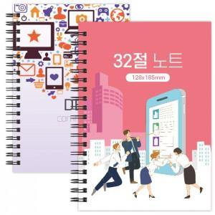

【상세/제작정보】 | <p>인쇄&nbsp; : 표지 1(앞면)+4(뒷면) 칼라인쇄+내지 무지(인쇄없음)</p><p>&nbsp;</p>

【인쇄/포장옵션】 | 풀칼라 / OPP(비닐)

【공급단가】 | 수량 | 100~ | 500~ | 1,000~ | 3,000~ | 5,000~
*VAT별도 | 단가 | 6,110원 | 2,360원 | 1,340원 | 1,150원 | 1,040원

【상품 URL】 | https://www.synergygift.co.kr:443/src/goods_detail.php?gdno=5361

